info
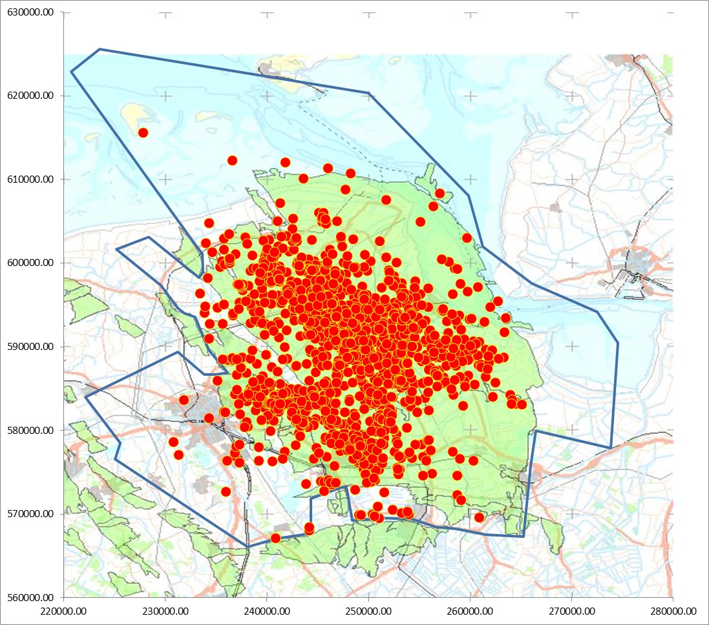
POINT_X | POINT_Y
261236.44 | 601949.50
266090.81 | 597595.94
272495.63 | 594196.31
274528.25 | 590465.75
273858.47 | 577914.75
266443.06 | 579998.69
265958.50 | 575810.00
265488.94 | 570504.56
265230.93 | 567342.26
261588.71 | 567569.90
258629.40 | 568278.11
256580.65 | 568455.16
254329.55 | 569391.01
251269.07 | 569517.48
248410.94 | 569213.96
247829.20 | 573185.00
247298.04 | 573159.70
244305.92 | 571866.19
244338.73 | 567671.07
240962.57 | 567122.65
238107.11 | 566080.69
225059.30 | 576558.00
225594.70 | 578473.19
222117.19 | 583956.94
231236.84 | 589372.66
233847.13 | 586720.58
234957.75 | 586660.92
236157.19 | 586890.23
234310.32 | 589596.06
232931.49 | 593596.63
231894.46 | 594051.91
231262.13 | 594608.36
229592.78 | 597340.02
225166.47 | 601665.17
228353.41 | 603132.17
233310.89 | 598301.17
233740.87 | 598933.50
233636.02 | 601091.59
232852.50 | 602417.53
220774.33 | 622857.36
223509.28 | 625592.30
250016.41 | 620312.00
259873.81 | 608101.07
261236.44 | 601949.50

